1-2
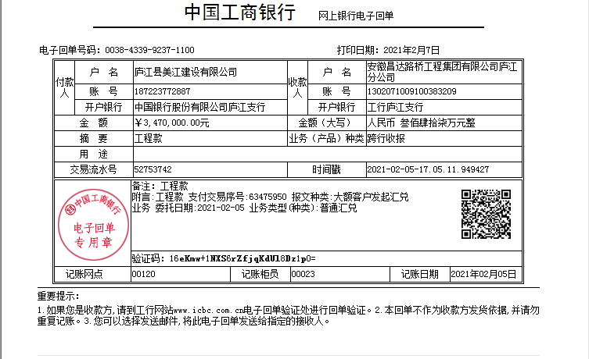
工程款支付证书
工程名称 |  | 庐江县汤池镇双墩安置区附属道路等工程 |  |  |  |  | 建设单位 |  |  |  |  |  |  | ERP编号 |  | 12788 | 档案编号 |  | 2020030
合同金额 |  | 19,730,865.26 |  |  | 中标时间 | 2020.8.19 | 已提供工程资料 |  | 中标通知书、施工合同、投资协议、不领章承诺书 |  |  |  |  | 保存地址 |  | 合肥 | 责任单位 |  | 东部大区
决算金额 |  |  |  |  | 决算时间 |  | 项目部印章 |  | 无 |  |  |  |  | 施工人 |  | 何复宏18756566999 | 区域责任人 | 施迎东 | 省办负责人 | 施迎东
序号 | 经营填写 |  |  |  |  | 工程填写 | 经营填写 |  |  | 财务填写 |  | 经营、工程、质安填写 |  | 区域负责人 |  | 申请部门填写财务核对 |  |  | 本次支付 金额 | 剩余款项
 | 到款情况 |  |  |  |  |  | 暂列金 |  |  | 代缴税金 |  | 其他扣款 |  | 预留款 |  | 成本票
 | 日期 | 工程款金额 | 周转金金额 | 到款银行 | 到款账户 | 完成进度 | 比例 | 金额 | 备注 | 金额 | 备注 | 金额 | 备注 | 金额 | 备注 | 供货单位 | 合同额 | 成本票额
1 | 2020-12-08 |  | 300000.00 | 合作人60万保函押金，付后剩余30万 |  |  |  |  |  |  |  |  | 转账费150元，下次扣 |  |  | 安徽鹏琸建筑设备租赁有限公司-机械 开户行：安徽庐江农村商业银行股份有限公司 账号：2001 0073 1142 6660 0000 015 | 480,000.00 |  | 212,000.00
 |  |  |  |  |  |  |  |  |  |  |  |  |  |  |  | 庐江县福泰机械租赁有限公司-机械 开户行：安徽庐江农村商业银行股份有限公司 账号：1223 0401 0400 0541 7 | 480,000.00 |  | 88,000.00
2 | 2021-02-07 | 3,470,000.00 |  | 庐江专户 | 1302 0710 0910 0383 209 |  | 1.0% | 34,700.00 |  |  |  | 150.00 | 转账费 |  |  | 庐江县华和建材有限公司-涵管 开户行 ：庐江农村商业银行盛桥支行 账号：2000 0236 8273 1030 0000 026 | 680,930.00 | 311,730.00 | 311,730.00
 |  |  |  |  |  |  |  | 专户留存130多万、管理费、税金、转账费节后等合作人转过来、先办理支付 |  |  |  |  |  |  |  | 寿县祥路建筑科技有限公司-装配井、盖板、井筒 开户行：工商银行寿县新桥国际产业园支行 账号：1314 0184 0910 0007 328 | 259,440.00 | 31,727.20 | 31,727.20
 |  |  |  |  |  |  |  |  |  |  |  | 500.00 | 开户出场费 |  |  | 庐江县福泰机械租赁有限公司-机械 开户行：安徽庐江农村商业银行股份有限公司 账号：2000 0511 2147 1030 0000 034 | 480,000.00 |  | 287,000.00
 |  |  |  |  |  |  |  |  |  |  |  |  |  |  |  | 安徽鹏琸建筑设备租赁有限公司-机械 开户行：安徽庐江农村商业银行股份有限公司 账号：2001 0073 1142 6660 0000 015 | 480,000.00 |  | 236,354.00
 |  |  |  |  |  |  |  |  |  |  |  |  |  |  |  | 高申友-运输费 开户行：农业银行 账号：6228 4800 6862 4139 470 | 5,120.00 |  | 5,120.00
 |  |  |  |  |  |  |  |  |  |  |  |  |  |  |  | 王立宝-运输费 开户行：中国银行 账号：6217 8563 0001 7868 202 | 30,000.00 |  | 30,000.00
 |  |  |  |  |  |  |  |  |  |  |  |  |  |  |  | 吴海燕-运输费 开户行：工商银行 账号：6212 2613 0202 0349 097 | 30,000.00 |  | 30000.00
 |  |  |  |  |  |  |  |  |  |  |  |  |  |  |  | 庐江县建豪机械租赁有限公司-机械 开户行：中国银行庐江支行 账号：1872 4048 4297 | 300,000.00 | 298,650.00 | 298650.00
 |  |  |  |  |  |  |  |  |  |  |  |  |  |  |  | 庐江县庐城镇宏高建材经营部-黄沙、免烧砖 开户行：庐江农村商业银行开发区支行 账号：2001 0012 7505 6660 0000 015 | 343,000.00 |  | 332380.00
 |  |  |  |  |  |  |  |  |  |  |  |  |  |  |  | 庐江县队长挖机租赁服务部-机械 开户行：工商银行庐江黄山路支行 账号：1302 3621 0910 0029 535 | 46,200.00 |  | 46200.00
 |  |  |  |  |  |  |  |  |  |  |  |  |  |  |  | 庐江县畅亿机械租赁有限公司-机械 开户行：庐江农村商业银行万山支行 账号：2000 0585 4318 1030 0000 067 | 17,400.00 |  | 17400.00
 |  |  |  |  |  |  |  |  |  |  |  |  |  |  |  | 合肥海森建筑工程咨询有限公司-设计 开户行：徽商银行合肥新华支行 账号：2230 0219 5481 1000 002 | 750,000.00 |  | 100000.00
 |  |  |  |  |  |  |  |  |  |  |  |  |  |  |  | 安徽鹏琸建筑设备租赁有限公司-劳务 开户行：安徽庐江农村商业银行股份有限公司 账号：2001 0073 1142 6660 0000 015 | 826,800.00 |  | 400340.00

合计 |  | 3470000 | 300000.00 |  |  |  | - | 34,700.00 |  | 0.00 |  | 650.00 | - | 0.00 | - | - |  |  | 2,426,901.20 | 1307748.80
本次结算、支付明细 |  | 应支付金额 |  |  | 2126901.20 |  | 本次支付金额 |  |  |  |  |  | 小写 | 2,126,901.20
 |  | 已支付金额 |  |  | 0.00 |  |  |  |  |  |  |  | 大写 | RMB2126901.2

1-7
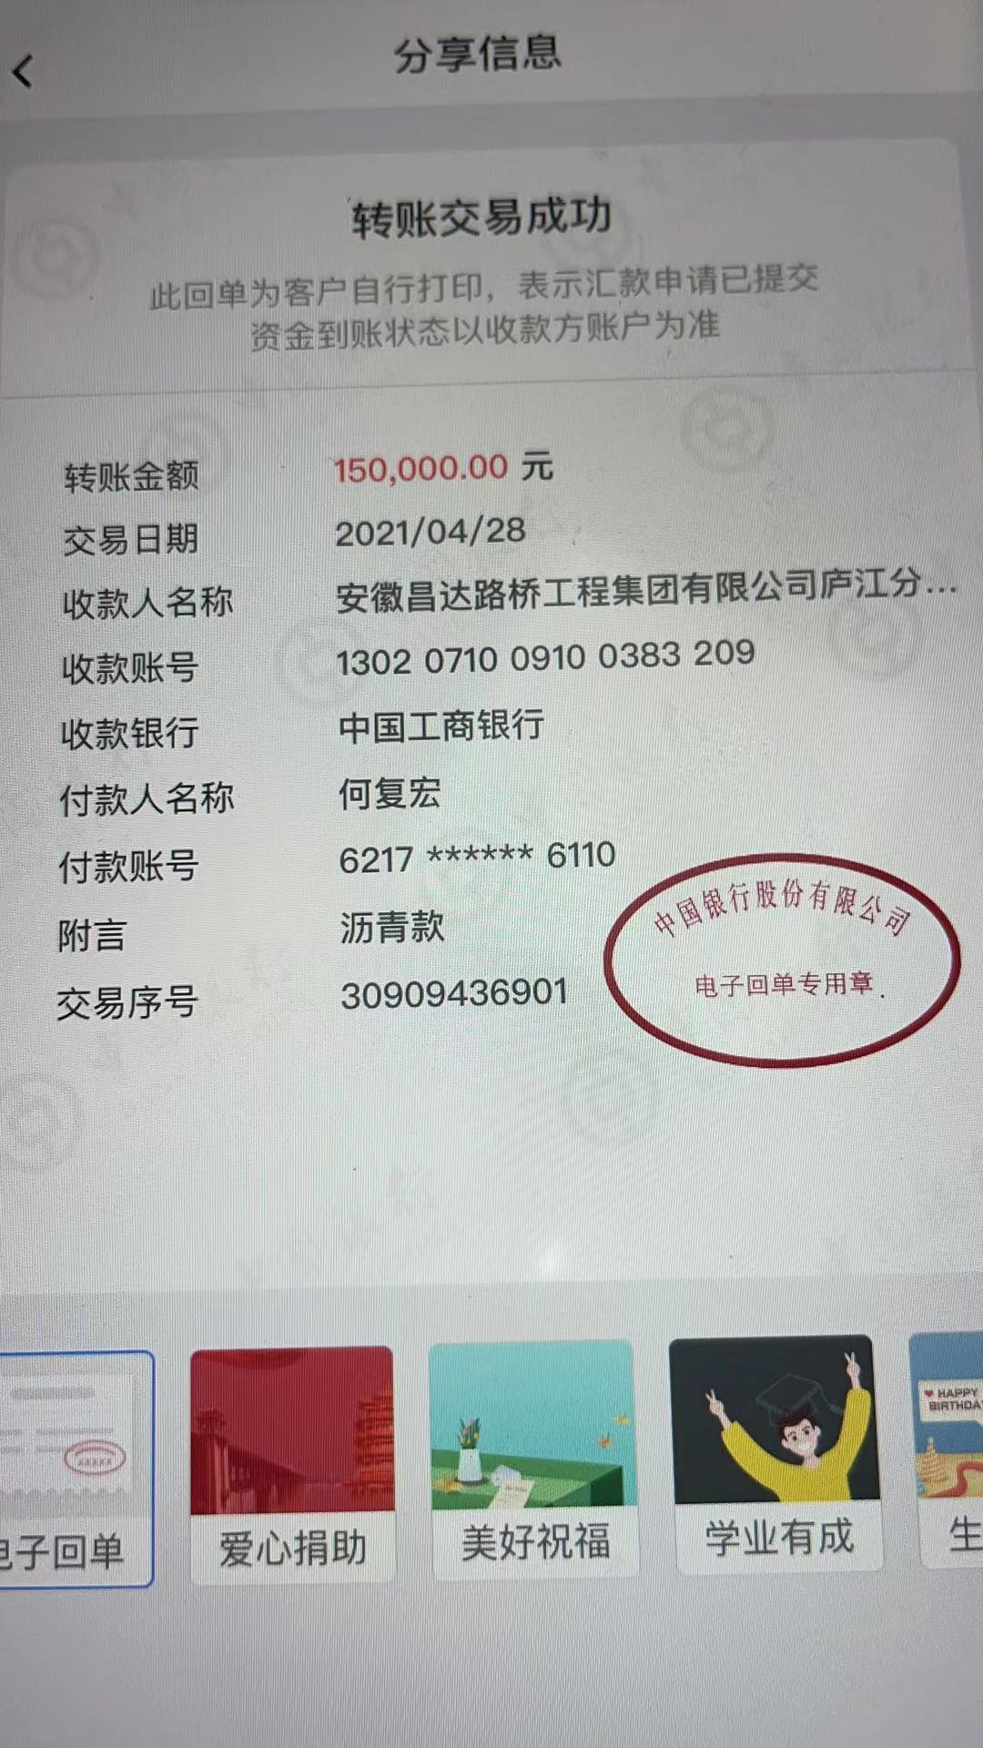
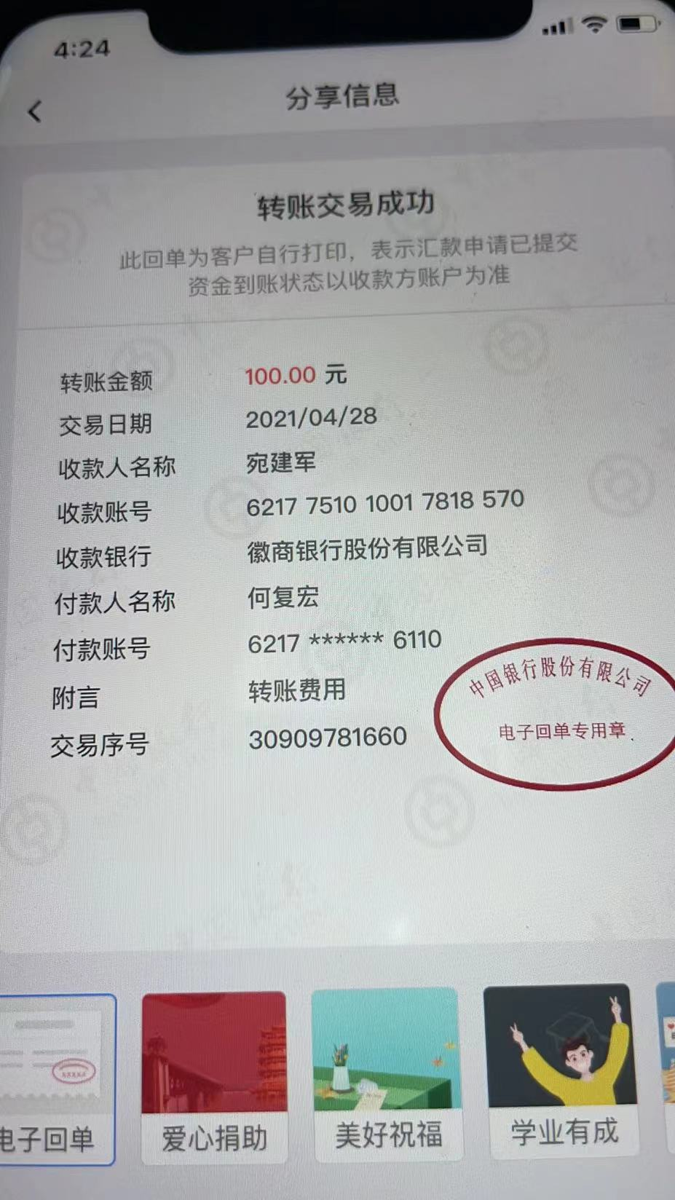
工程款支付证书
工程名称 |  | 庐江县汤池镇双墩安置区附属道路等工程 |  |  |  |  | 建设单位 |  |  |  |  |  |  | ERP编号 |  | 12788 | 档案编号 |  | 2020030
合同金额 |  | 19,730,865.26 |  |  | 中标时间 | 2020.8.19 | 已提供工程资料 |  | 中标通知书、施工合同、投资协议、不领章承诺书 |  |  |  |  | 保存地址 |  | 合肥 | 责任单位 |  | 东部大区
决算金额 |  |  |  |  | 决算时间 |  | 项目部印章 |  | 无 |  |  |  |  | 施工人 |  | 何复宏18756566999 | 区域责任人 | 施迎东 | 省办负责人 | 施迎东
序号 | 经营填写 |  |  |  |  | 工程填写 | 经营填写 |  |  | 财务填写 |  | 经营、工程、质安填写 |  | 区域负责人 |  | 申请部门填写财务核对 |  |  | 本次支付 金额 | 剩余款项
 | 到款情况 |  |  |  |  |  | 暂列金 |  |  | 代缴税金 |  | 其他扣款 |  | 预留款 |  | 成本票
 | 日期 | 工程款金额 | 周转金金额 | 到款银行 | 到款账户 | 完成进度 | 比例 | 金额 | 备注 | 金额 | 备注 | 金额 | 备注 | 金额 | 备注 | 供货单位 | 合同额 | 成本票额
1 | 2020-12-08 |  | 300000.00 | 合作人60万保函押金，付后剩余30万 |  |  |  |  |  |  |  |  | 转账费150元，下次扣 |  |  | 安徽鹏琸建筑设备租赁有限公司-机械 开户行：安徽庐江农村商业银行股份有限公司 账号：2001 0073 1142 6660 0000 015 | 480,000.00 |  | 212,000.00
 |  |  |  |  |  |  |  |  |  |  |  |  |  |  |  | 庐江县福泰机械租赁有限公司-机械 开户行：安徽庐江农村商业银行股份有限公司 账号：1223 0401 0400 0541 7 | 480,000.00 |  | 88,000.00
2 | 2021-02-07 | 3,470,000.00 |  | 庐江专户 | 1302 0710 0910 0383 209 |  | 1.0% | 34,700.00 | 从专户扣，转到公司来 |  |  | 150.00 | 转账费，从专户扣，转到公司来 |  |  | 庐江县华和建材有限公司-涵管 开户行 ：庐江农村商业银行盛桥支行 账号：2000 0236 8273 1030 0000 026 | 680,930.00 | 311,730.00 | 311,730.00
 |  |  |  |  |  |  |  |  |  |  |  |  | 专户留存130多万、管理费、税金、转账费节后等合作人转过来、先办理支付 |  |  | 寿县祥路建筑科技有限公司-装配井、盖板、井筒 开户行：工商银行寿县新桥国际产业园支行 账号：1314 0184 0910 0007 328 | 259,440.00 | 31,727.20 | 31,727.20
 |  |  |  |  |  |  |  |  |  |  |  | 500.00 | 开户出场费，从专户扣，转到公司来 |  |  | 庐江县福泰机械租赁有限公司-机械 开户行：安徽庐江农村商业银行股份有限公司 账号：2000 0511 2147 1030 0000 034 | 480,000.00 |  | 287,000.00
 |  |  |  |  |  |  |  |  |  |  |  |  |  |  |  | 安徽鹏琸建筑设备租赁有限公司-机械 开户行：安徽庐江农村商业银行股份有限公司 账号：2001 0073 1142 6660 0000 015 | 480,000.00 |  | 236,354.00
 |  |  |  |  |  |  |  |  |  |  |  |  |  |  |  | 高申友-运输费 开户行：农业银行 账号：6228 4800 6862 4139 470 | 5,120.00 |  | 5,120.00
 |  |  |  |  |  |  |  |  |  |  |  |  |  |  |  | 王立宝-运输费 开户行：中国银行 账号：6217 8563 0001 7868 202 | 30,000.00 |  | 30,000.00
 |  |  |  |  |  |  |  |  |  |  |  |  |  |  |  | 吴海燕-运输费 开户行：工商银行 账号：6212 2613 0202 0349 097 | 30,000.00 |  | 30000.00
 |  |  |  |  |  |  |  |  |  |  |  |  |  |  |  | 庐江县建豪机械租赁有限公司-机械 开户行：中国银行庐江支行 账号：1872 4048 4297 | 300,000.00 | 298,650.00 | 298650.00
 |  |  |  |  |  |  |  |  |  |  |  |  |  |  |  | 庐江县庐城镇宏高建材经营部-黄沙、免烧砖 开户行：庐江农村商业银行开发区支行 账号：2001 0012 7505 6660 0000 015 | 343,000.00 |  | 332380.00
 |  |  |  |  |  |  |  |  |  |  |  |  |  |  |  | 庐江县队长挖机租赁服务部-机械 开户行：工商银行庐江黄山路支行 账号：1302 3621 0910 0029 535 | 46,200.00 |  | 46200.00
 |  |  |  |  |  |  |  |  |  |  |  |  |  |  |  | 庐江县畅亿机械租赁有限公司-机械 开户行：庐江农村商业银行万山支行 账号：2000 0585 4318 1030 0000 067 | 17,400.00 |  | 17400.00
 |  |  |  |  |  |  |  |  |  |  |  |  |  |  |  | 合肥海森建筑工程咨询有限公司-设计 开户行：徽商银行合肥新华支行 账号：2230 0219 5481 1000 002 | 750,000.00 |  | 100000.00
 |  |  |  |  |  |  |  |  |  |  |  |  |  |  |  | 安徽鹏琸建筑设备租赁有限公司-劳务 开户行：安徽庐江农村商业银行股份有限公司 账号：2001 0073 1142 6660 0000 015 | 826,800.00 |  | 400340.00
3 | 2021-03-10 |  |  |  |  |  |  |  |  | 55,520.00 | 企税，从专户扣，转到公司来 |  |  |  |  | 凤阳县武店新华石灰厂（普通合伙）-石灰 开户行：农行凤阳武店分理处 账号：1223 0401 0400 0541 7 | 124,800.00 | 136,041.83 | 136041.83
4 | 2021-03-26 |  |  |  |  |  |  |  |  |  |  |  |  |  |  | 庐江县江泰商贸有限公司-钢材 开户行：安徽庐江农村商业银行 账号：2000 0552 1613 1030 0000 067 | 63,038.00 |  | 63038.00
 |  |  |  |  |  |  |  |  |  |  |  |  |  |  |  | 安徽双凤测绘仪器有限公司-GNSS设备 开户行：交通银行合肥长江西路支行 账号：3413 0900 0018 8800 1154 9 | 14,000.00 |  | 14000.00
5 | 2021-04-08 |  |  |  |  |  |  |  |  |  |  |  |  |  |  | 庐江县冶父山镇正武建材销售部-石粉及石子 开户行：工行庐江支行 账号：1302 0710 0910 0313 565 | 420,000.00 |  | 255000.00
 |  |  |  |  |  |  |  |  |  |  |  |  |  |  |  | 姜章安-PVC管、电缆采购 开户行：建行庐江黄山路支行 账号：6236 6816 3000 3222 837 | 272,732.40 |  | 272732.40
 |  |  |  |  |  |  |  |  |  |  |  |  |  |  |  | 姜锁-镀锌角钢、彩钢瓦、方管、钢管 开户行：建行庐江黄山路支行 账号：6236 6816 3000 3223 462 | 286,750.00 |  | 286750.00
6 | 2021-04-08 |  |  |  |  |  |  |  |  |  |  |  |  |  |  | 庐江县绿锦混凝土有限责任公司-混凝土 开户行：建行庐江支行 账号：3400 1777 3080 5962 1888 | 692,283.87 |  | 56634.38
7 | 2021-04-28 |  | 150000.00 | 庐江专户 | 1302 0710 0910 0383 209 |  |  |  |  | 122,464.30 |  | 100.00 | 转账费 |  |  | 庐江启程公路工程有限公司-沥青 开户行：徽商银行庐江支行 账号：1024 5010 2100 0124 358 | 2,360,000.00 |  | 150000.00
 |  |  |  |  |  |  |  |  |  |  |  | -100.00 | 已转公司
 |  |  |  |  |  |  |  |  |  |  |  | 300.00 | 2021-4-26施总去项目车费
 |  |  |  |  |  |  |  |  |  |  |  | 900.00 | 2021-4-17参加调度会，吴倩如质量员出场费900元
 |  |  |  |  |  |  |  |  |  |  |  | 2,000.00 | 2021-4-17参加调度会，施迎东技术负责人出场费2000元
合计 |  | 3470000 | 450000.00 |  |  |  | - | 34,700.00 |  | 177,984.30 |  | 3,850.00 | - | 0.00 | - | - |  |  | 3,661,097.81 | 42367.89
本次结算、支付明细 |  | 应支付金额 |  |  | 150000.00 |  | 本次支付金额 |  |  |  |  |  | 小写 | 150,000.00
 |  | 已支付金额 |  |  | 0.00 |  |  |  |  |  |  |  | 大写 | RMB150000

